Worksheet
 |  |  |  |  | 8 (812) 565 05 34 |  |  | sales@miniworks.ru
 |  |  |  |  | Уфа |  |  | отдел продаж
 |  |  | Адрес |  |  |  |  | Режим работы
 |  |  | Санкт-Петербург, улица Маршала Новикова, 28Е |  |  |  |  | Пн – Пт: с 8:00 до 18:00
TPD5
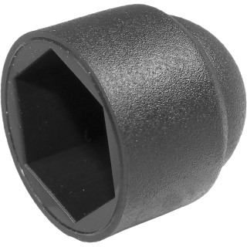 |  | 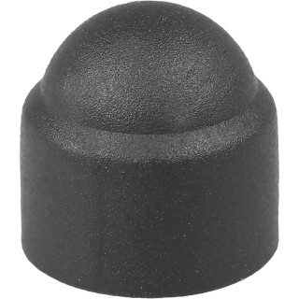 |  | 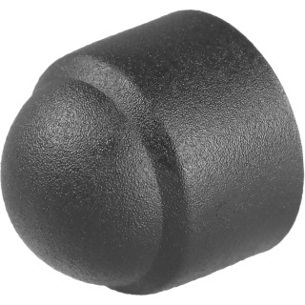 |  | 
Артикул |  | Цвет |  | от 10000 | от 5000 | от 1000 | от 500 | от 100 | розница | Наличие на 07.08.2026
TPD5 |  | черный |  | 2.10р. | 2.30р. | 2.50р. | 3.10р. | 3.80р. | 5.00р. | 31598
TPD5-RAL9003 |  | белый |  | 2.52р. | 2.76р. | 3.00р. | 3.72р. | 4.56р. | 6.00р. | 12575
TPD5-RAL7042 |  | серый |  | 2.52р. | 2.76р. | 3.00р. | 3.72р. | 4.56р. | 6.00р. | 11183
TPD5-RAL3000 |  | красный |  | 2.52р. | 2.76р. | 3.00р. | 3.72р. | 4.56р. | 6.00р. | —
TPD5-RAL1016 |  | желтый |  | 2.52р. | 2.76р. | 3.00р. | 3.72р. | 4.56р. | 6.00р. | —
TPD5-RAL6005 |  | зеленый |  | 2.52р. | 2.76р. | 3.00р. | 3.72р. | 4.56р. | 6.00р. | —
TPD5-RAL5005 |  | синий |  | 2.52р. | 2.76р. | 3.00р. | 3.72р. | 4.56р. | 6.00р. | —
TPD5-RAL8017 |  | коричневый |  | 2.52р. | 2.76р. | 3.00р. | 3.72р. | 4.56р. | 6.00р. | —
 | Все цены указаны в рублях и включают в себя НДС. Все цены указаны при условии 100% предоплаты и действительны в течение 5 дней. Все цены указаны при условии самовывоза продукции со склада в г. Уфа (для иногородних клиентов доставка до склада ТК в г. Уфа бесплатна). Все цены указаны за стандартный цвет для каждого вида изделия (изменение цвета на любой из предлагаемой палитры +20% к стоимости, изменение цвета на любой по системе RAL +50% к стоимости). О возможных сроках поставки заказного товара, необходимо уточнять заранее

